Native
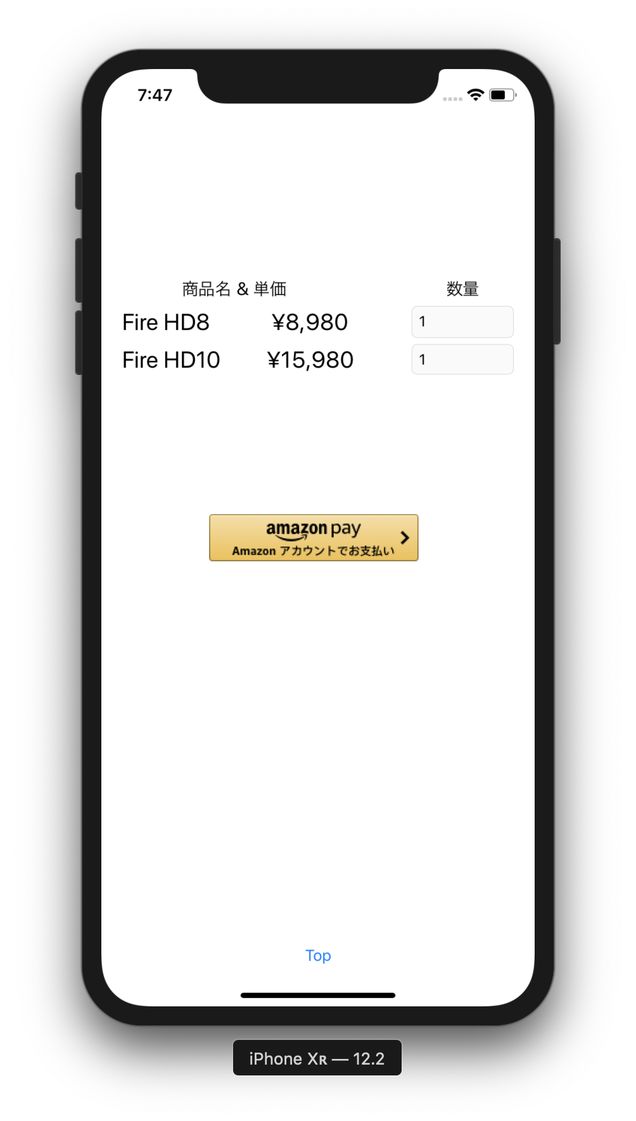
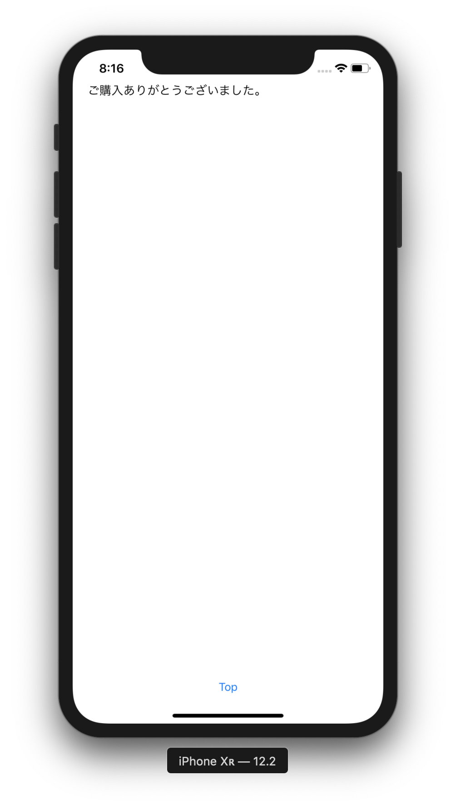
N | Login画面 |  |  |  |  |  |  | Login後画面
A
T
ようこそ、
甘存 一平さん
I
V
E

A
P
P

古いtoken, 新しいtokenの両方を受け取る。
古いtokenと、アプリが保持していたtokenが一致しなければ、エラーとする。
Cache取得・更新には新しいtokenを使う。

Cacheをコピーして、新しくtokenを発行し直して登録する。
以後の受注情報の更新は、この新しく発行したtokenに対して行う。

 |  | 擬似AmazonPayボタン
 |  | をClick

SFSafariView
 |  |  |  |  |  |  | Tokenを付与して
 |  |  |  |  |  |  | Custom URL Scheme
 |  |  |  |  |  |  | (deep link)を送信
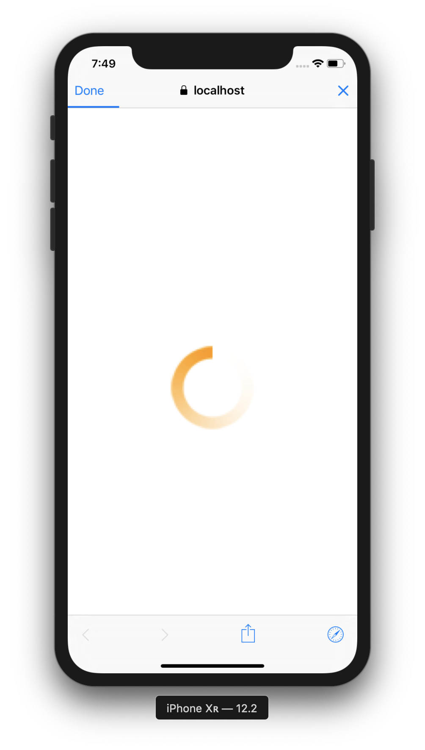
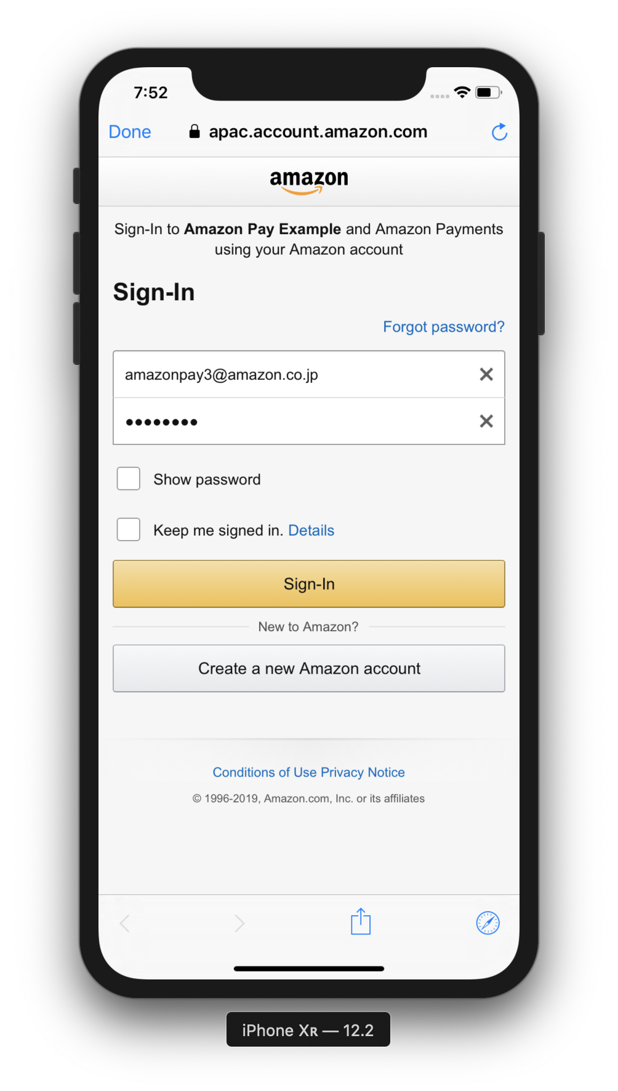
取得したtokenはアプリ側に保持する。
B
R | Login後情報保存用
O | にCacheを登録し、
W | tokenを取得
S
E
R

Amazon Login画面表示処理
 |  |  |  |  | redirect to: ①
S |  |  | 裏で本物のAmazonPayボタンを | Amazon Pay認証 |  | AccessToken, 郵便番号、
E |  |  | 読み込み、redirect(①とする) |  |  | 氏名、電話番号等を取得
Login後情報取得画面表示処理
R |  |  | を指定して、自動的にClick。
Login後情報保存処理
V
Login後情報取得処理
E
R

 |  |  |  |  |  | Cacheに保存
 |  |  |  |  |  |  |  | Cacheを取得

DatabaseMock
&
CacheMock

WebView
N
A
T
I
V
E

A
P
P

古いtoken, 新しいtokenの両方を受け取る。
古いtokenと、アプリが保持していたtokenが一致しなければ、エラーとする。
Cache取得・更新には新しいtokenを使う。

Cacheをコピーして、新しくtokenを発行し直して登録する。
以後の受注情報の更新は、この新しく発行したtokenに対して行う。

WKWebView
 | JavaScriptからのCallbackを登録。
 |  |  |  |  |  |  |  | Tokenを付与して | Login後画面
 |  | Login画面 |  |  |  |  |  | Custom URL Scheme
WKWebView
擬似AmazonPay
ボタンをClickして、
Callbackを起動
SFSafariView
 |  |  |  |  |  |  |  | (deep link)を送信

ようこそ、
甘存 一平さん

B
R
O
W
S
E
R

取得したtokenはアプリ側に保持する。
Amazon Login画面表示処理
 |  |  |  |  | redirect to: ①
S |  |  | 裏で本物のAmazonPayボタンを | Amazon Pay認証 |  |  | AccessToken, 郵便番号、
E |  |  | 読み込み、redirect(①とする) |  |  |  | 氏名、電話番号等を取得
Login後情報取得画面表示処理
R |  | Login後情報保存用 | を指定して、自動的にClick。
Login後情報保存処理
V |  | にCacheを登録し、
Login後情報取得処理
E |  | tokenを取得
R

 |  |  |  |  |  | Cacheに保存 |  |  | Cacheを取得

DatabaseMock
&
CacheMock

